LCW
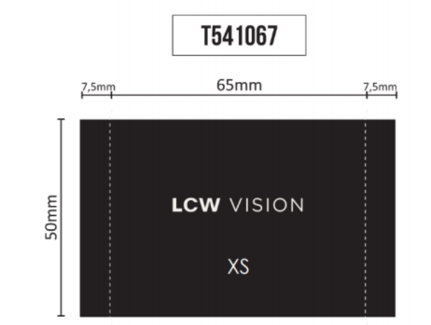
Item Code 客户编号 | Item Desc. 辅料描述 | Pic 图片 | color 辅料颜色 | Material 材质 | Item Size 尺寸 | 国家 | 英文款号 | PO号 | 颜色代码 | 尺码 | Order Quantity 数量 | NOTE 备注
 | 主标 |  | 黑色 | 全涤 |  | TR | VARMOS | 1154823/1169112 | 通用 | S | 868
 |  |  |  |  |  |  |  |  |  | M | 1513
 |  |  |  |  |  |  |  |  |  | L | 1621
 |  |  |  |  |  |  |  |  |  | XL | 951
 |  |  |  |  |  |  |  |  |  | 2XL | 818
 | 洗标 | 图稿待确认 | 白色 | 色丁 缎带 | 标准 | TR | VARMOS | 1154823/1169112 | 通用 | / | 5771

 | 条码唛 |  | 白色 | 无纺布 | 标准 | TR | VARMOS | 1154823 | RFH | S | 292
 |  |  |  |  |  |  |  |  |  | M | 559
 |  |  |  |  |  |  |  |  |  | L | 637
 |  |  |  |  |  |  |  |  |  | XL | 367
 |  |  |  |  |  |  |  |  |  | 2XL | 307
 |  |  |  |  |  |  |  | 1169112 | CVL | S | 407
 |  |  |  |  |  |  |  |  |  | M | 620
 |  |  |  |  |  |  |  |  |  | L | 650
 |  |  |  |  |  |  |  |  |  | XL | 415
 |  |  |  |  |  |  |  |  |  | 2XL | 342
 |  |  |  |  |  |  |  |  | CR8 | S | 169
 |  |  |  |  |  |  |  |  |  | M | 334
 |  |  |  |  |  |  |  |  |  | L | 334
 |  |  |  |  |  |  |  |  |  | XL | 169
 |  |  |  |  |  |  |  |  |  | 2XL | 169
 | 价格牌 |  | 白色 |  |  | TR | VARMOS | 1153915 | CVL | S | 445
 |  |  |  |  |  |  |  |  |  | M | 885
 |  |  |  |  |  |  |  |  |  | L | 885
 |  |  |  |  |  |  |  |  |  | XL | 445
 |  |  |  |  |  |  |  |  |  | 2XL | 445
 |  |  |  |  |  |  |  |  | HDA | S | 160
 |  |  |  |  |  |  |  |  |  | M | 320
 |  |  |  |  |  |  |  |  |  | L | 320
 |  |  |  |  |  |  |  |  |  | XL | 160
 |  |  |  |  |  |  |  |  |  | 2XL | 160
 |  |  |  |  |  |  |  | 1154823 | RFH | S | 292
 |  |  |  |  |  |  |  |  |  | M | 559
 |  |  |  |  |  |  |  |  |  | L | 637
 |  |  |  |  |  |  |  |  |  | XL | 367
 |  |  |  |  |  |  |  |  |  | 2XL | 307
 |  |  |  |  |  |  |  | 1169112 | CVL | S | 407
 |  |  |  |  |  |  |  |  |  | M | 620
 |  |  |  |  |  |  |  |  |  | L | 650
 |  |  |  |  |  |  |  |  |  | XL | 415
 |  |  |  |  |  |  |  |  |  | 2XL | 342
 |  |  |  |  |  |  |  |  | CR8 | S | 169
 |  |  |  |  |  |  |  |  |  | M | 334
 |  |  |  |  |  |  |  |  |  | L | 334
 |  |  |  |  |  |  |  |  |  | XL | 169
 |  |  |  |  |  |  |  |  |  | 2XL | 169
 | 配比箱贴 |  | 白色 | 不干胶贴纸 | 标准 | TR | VARMOS | 1154823 | RFH | / | 280
 |  |  |  |  |  |  |  | 1169112 | CVL |  | 305
 |  |  |  |  |  |  |  |  | CR8 |  | 170

